Line Output-中文
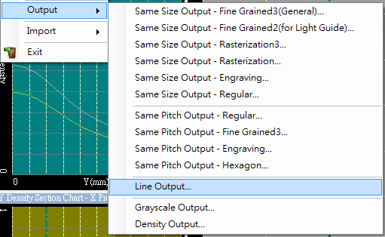
Laser Beam Height
(mm)
Density
線間距對照表
 | 0.1 | 0.2 | 0.3 | 0.4 | 0.5 | 0.6 | 0.7 | 0.8 | 0.9 | 1
1 | 0.1 | 0.2 | 0.3 | 0.4 | 0.5 | 0.6 | 0.7 | 0.8 | 0.9 | 1
0.9 | 0.11111111111 | 0.22222222222 | 0.33333333333 | 0.44444444444 | 0.55555555556 | 0.66666666667 | 0.77777777778 | 0.88888888889 | 1 | 1.1111111111
0.8 | 0.125 | 0.25 | 0.375 | 0.5 | 0.625 | 0.75 | 0.875 | 1 | 1.125 | 1.25
0.7 | 0.14285714286 | 0.28571428571 | 0.42857142857 | 0.57142857143 | 0.71428571429 | 0.85714285714 | 1 | 1.1428571429 | 1.2857142857 | 1.4285714286
0.6 | 0.16666666667 | 0.33333333333 | 0.5 | 0.66666666667 | 0.83333333333 | 1 | 1.1666666667 | 1.3333333333 | 1.5 | 1.6666666667
0.5 | 0.2 | 0.4 | 0.6 | 0.8 | 1 | 1.2 | 1.4 | 1.6 | 1.8 | 2
0.4 | 0.25 | 0.5 | 0.75 | 1 | 1.25 | 1.5 | 1.75 | 2 | 2.25 | 2.5
0.3 | 0.33333333333 | 0.66666666667 | 1 | 1.3333333333 | 1.6666666667 | 2 | 2.3333333333 | 2.6666666667 | 3 | 3.3333333333
0.2 | 0.5 | 1 | 1.5 | 2 | 2.5 | 3 | 3.5 | 4 | 4.5 | 5
0.1 | 1 | 2 | 3 | 4 | 5 | 6 | 7 | 8 | 9 | 10
0.09 | 1.1111111111 | 2.2222222222 | 3.3333333333 | 4.4444444444 | 5.5555555556 | 6.6666666667 | 7.7777777778 | 8.8888888889 | 10 | 11.111111111
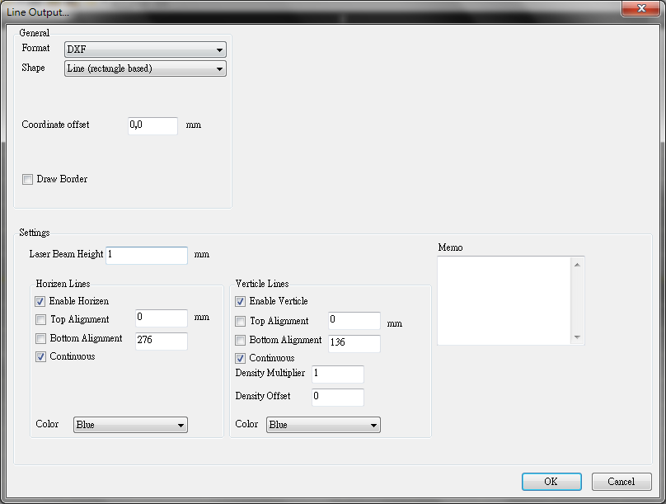
0.08 | 1.25 | 2.5 | 3.75 | 5 | 6.25 | 7.5 | 8.75 | 10 | 11.25 | 12.5
0.07 | 1.4285714286 | 2.8571428571 | 4.2857142857 | 5.7142857143 | 7.1428571429 | 8.5714285714 | 10 | 11.428571429 | 12.857142857 | 14.285714286
0.06 | 1.6666666667 | 3.3333333333 | 5 | 6.6666666667 | 8.3333333333 | 10 | 11.666666667 | 13.333333333 | 15 | 16.666666667
0.05 | 2 | 4 | 6 | 8 | 10 | 12 | 14 | 16 | 18 | 20
0.04 | 2.5 | 5 | 7.5 | 10 | 12.5 | 15 | 17.5 | 20 | 22.5 | 25
0.03 | 3.3333333333 | 6.6666666667 | 10 | 13.333333333 | 16.666666667 | 20 | 23.333333333 | 26.666666667 | 30 | 33.333333333
0.025 | 4 | 8 | 12 | 16 | 20 | 24 | 28 | 32 | 36 | 40
0.02 | 5 | 10 | 15 | 20 | 25 | 30 | 35 | 40 | 45 | 50
0.01 | 10 | 20 | 30 | 40 | 50 | 60 | 70 | 80 | 90 | 100
* 表格中的數字表示在特定 Laser Beam Hieght 和密度下的線間距 (mm)

1. 根據您的雷設機台實際切線寬度選擇雷射線寬(Laser Beam Height)
2. 根據實品組裝結果(加入擴散膜、菱鏡片後)，決定可容忍最大線間距為何
3. 決定設計稿可運用密度範圍
例: 雷射線寬為200um，可容忍最大線間距為3mm，則可運用密度範圍為0.07~1.0

Same Pitch-Egraving-中文
X/H Pitch
(um)
Density
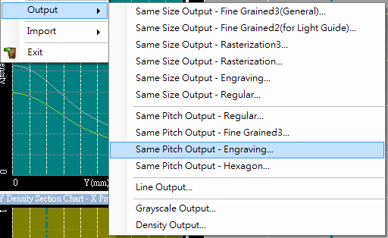
Spacing Table
 | 1000 | 1100 | 1200 | 1300 | 1400 | 1500 | 1600 | 1700 | 1800 | 1900 | 2000 | 2100 | 2200 | 2300 | 2400 | 2500 | 2600 | 2700 | 2800 | 2900 | 3000 | 3100 | 3200 | 3300 | 3400 | 3500 | 3600 | 3700 | 3800 | 3900 | 4000
1 | 0 | 0 | 0 | 0 | 0 | 0 | 0 | 0 | 0 | 0 | 0 | 0 | 0 | 0 | 0 | 0 | 0 | 0 | 0 | 0 | 0 | 0 | 0 | 0 | 0 | 0 | 0 | 0 | 0 | 0 | 0
0.9 | 0 | 0 | 0 | 0 | 0 | 0 | 0 | 0 | 0 | 0 | 0 | 0 | 0 | 0 | 0 | 0 | 0 | 0 | 0 | 0 | 0 | 0 | 0 | 0 | 0 | 0 | 0 | 0 | 0 | 0 | 0
0.8 | 0 | 0 | 0 | 0 | 0 | 0 | 0 | 0 | 0 | 0 | 0 | 0 | 0 | 0 | 0 | 0 | 0 | 0 | 0 | 0 | 0 | 0 | 0 | 0 | 0 | 0 | 0 | 0 | 0 | 0 | 0
0.7854 | 0 | 0 | 0 | 0 | 0 | 0 | 0 | 0 | 0 | 0 | 0 | 0 | 0 | 0 | 0 | 0 | 0 | 0 | 0 | 0 | 0 | 0 | 0 | 0 | 0 | 0 | 0 | 0 | 0 | 0 | 0
0.7 | 56 | 62 | 67 | 73 | 78 | 84 | 89 | 95 | 101 | 106 | 112 | 117 | 123 | 129 | 134 | 140 | 145 | 151 | 157 | 162 | 168 | 173 | 179 | 185 | 190 | 196 | 201 | 207 | 213 | 218 | 224
0.6 | 126 | 139 | 151 | 164 | 176 | 189 | 202 | 214 | 227 | 239 | 252 | 265 | 277 | 290 | 302 | 315 | 328 | 340 | 353 | 365 | 378 | 390 | 403 | 416 | 428 | 441 | 453 | 466 | 479 | 491 | 504
0.5 | 202 | 222 | 243 | 263 | 283 | 303 | 323 | 344 | 364 | 384 | 404 | 424 | 445 | 465 | 485 | 505 | 526 | 546 | 566 | 586 | 606 | 627 | 647 | 667 | 687 | 707 | 728 | 748 | 768 | 788 | 808
0.4 | 286 | 315 | 344 | 372 | 401 | 430 | 458 | 487 | 515 | 544 | 573 | 601 | 630 | 659 | 687 | 716 | 745 | 773 | 802 | 830 | 859 | 888 | 916 | 945 | 974 | 1002 | 1031 | 1059 | 1088 | 1117 | 1145
0.3 | 382 | 420 | 458 | 497 | 535 | 573 | 611 | 649 | 688 | 726 | 764 | 802 | 840 | 879 | 917 | 955 | 993 | 1031 | 1069 | 1108 | 1146 | 1184 | 1222 | 1260 | 1299 | 1337 | 1375 | 1413 | 1451 | 1490 | 1528
0.2 | 495 | 545 | 594 | 644 | 694 | 743 | 793 | 842 | 892 | 941 | 991 | 1040 | 1090 | 1139 | 1189 | 1238 | 1288 | 1338 | 1387 | 1437 | 1486 | 1536 | 1585 | 1635 | 1684 | 1734 | 1783 | 1833 | 1882 | 1932 | 1981
0.1 | 643 | 707 | 772 | 836 | 900 | 965 | 1029 | 1093 | 1158 | 1222 | 1286 | 1351 | 1415 | 1479 | 1544 | 1608 | 1672 | 1737 | 1801 | 1865 | 1930 | 1994 | 2058 | 2122 | 2187 | 2251 | 2315 | 2380 | 2444 | 2508 | 2573
0.09 | 661 | 728 | 794 | 860 | 926 | 992 | 1058 | 1125 | 1191 | 1257 | 1323 | 1389 | 1455 | 1521 | 1588 | 1654 | 1720 | 1786 | 1852 | 1918 | 1984 | 2051 | 2117 | 2183 | 2249 | 2315 | 2381 | 2448 | 2514 | 2580 | 2646
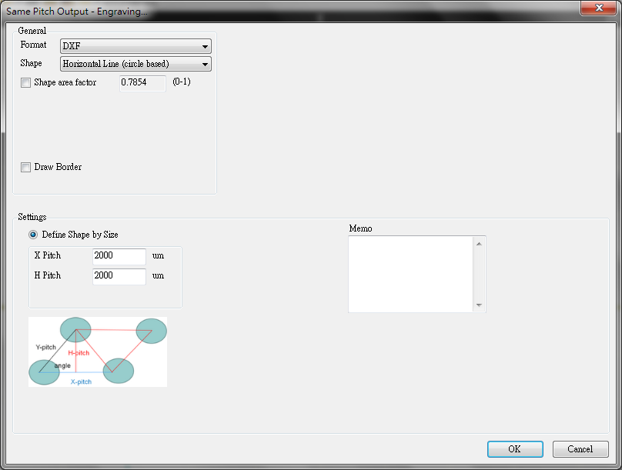
0.08 | 681 | 749 | 817 | 885 | 953 | 1021 | 1089 | 1157 | 1226 | 1294 | 1362 | 1430 | 1498 | 1566 | 1634 | 1702 | 1770 | 1838 | 1906 | 1974 | 2043 | 2111 | 2179 | 2247 | 2315 | 2383 | 2451 | 2519 | 2587 | 2655 | 2723
0.07 | 701 | 796 | 868 | 941 | 1013 | 1085 | 1158 | 1230 | 1302 | 1375 | 1447 | 1520 | 1592 | 1664 | 1737 | 1809 | 1881 | 1954 | 2026 | 2098 | 2171 | 2243 | 2316 | 2388 | 2460 | 2533 | 2605 | 2677 | 2750 | 2822 | 2894
0.06 | 724 | 796 | 868 | 941 | 1013 | 1085 | 1158 | 1230 | 1302 | 1375 | 1447 | 1520 | 1592 | 1664 | 1737 | 1809 | 1881 | 1954 | 2026 | 2098 | 2171 | 2243 | 2316 | 2388 | 2460 | 2533 | 2605 | 2677 | 2750 | 2822 | 2894
0.05 | 748 | 822 | 897 | 972 | 1047 | 1122 | 1196 | 1271 | 1346 | 1421 | 1495 | 1570 | 1645 | 1720 | 1794 | 1869 | 1944 | 2019 | 2094 | 2168 | 2243 | 2318 | 2393 | 2467 | 2542 | 2617 | 2692 | 2766 | 2841 | 2916 | 2991
0.04 | 774 | 852 | 929 | 1007 | 1084 | 1161 | 1239 | 1316 | 1394 | 1471 | 1549 | 1626 | 1704 | 1781 | 1858 | 1936 | 2013 | 2091 | 2168 | 2246 | 2323 | 2400 | 2478 | 2555 | 2633 | 2710 | 2788 | 2865 | 2942 | 3020 | 3097
0.03 | 805 | 885 | 965 | 1046 | 1126 | 1207 | 1287 | 1368 | 1448 | 1529 | 1609 | 1690 | 1770 | 1850 | 1931 | 2011 | 2092 | 2172 | 2253 | 2333 | 2414 | 2494 | 2575 | 2655 | 2736 | 2816 | 2896 | 2977 | 3057 | 3138 | 3218
0.02 | 840 | 924 | 1009 | 1093 | 1177 | 1261 | 1345 | 1429 | 1513 | 1597 | 1681 | 1765 | 1849 | 1933 | 2017 | 2101 | 2185 | 2269 | 2353 | 2437 | 2521 | 2605 | 2689 | 2773 | 2857 | 2941 | 3026 | 3110 | 3194 | 3278 | 3362
0.01 | 887 | 976 | 1065 | 1153 | 1242 | 1331 | 1419 | 1508 | 1597 | 1686 | 1774 | 1863 | 1952 | 2040 | 2129 | 2218 | 2307 | 2395 | 2484 | 2573 | 2661 | 2750 | 2839 | 2928 | 3016 | 3105 | 3194 | 3283 | 3371 | 3460 | 3549
* 表格中的數字表示在特定 X/H Pitch 和密度下的線間距 (um)
* 當密度大於0.7854，線段將會重疊

1. 根據實品組裝結果(加入擴散膜、菱鏡片後)，決定可容忍最大線間距為何
2. 根據刻線方式及刻線間距: 若為水平線，H pitch 為最大間距。若為垂直線，X pitch 為最大間距。若為十字線，可參考表格。
3. 決定設計稿可運用密度範圍
例: 可容忍最大線間距為3mm，H/X pitch 設定為2000um，則密度範圍0.01~0.7854皆可運用。

1. Based the framed product (with diffusion film, prism sheet…) to determine the maximum spacing between lines.
2. Determine the engraving method and engraved line pitch: If horizone lines, H-pitch determines the maximum spacing; if vertical lines, X-pitch desides the maximum spacing; if corss lines, refer the spacing table.
2. Determine the density range to apply on design
Example: The maximum spacing is 3mm, and H/X pitch are set as 2000um. Full density range can be applied.

Same Size-Engraving-中文
Shape Width
(um)
Shape Width
(um)
Shape Width
(um)
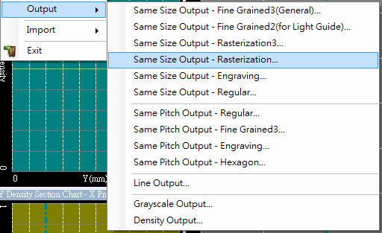
Density
Density
Density
Spacing Table I
 | 200 | 300 | 400 | 500 | 600 | 700 | 800 | 900 | 1000 | 1100 | 1200 | 1300 | 1400 | 1500 | 1600 | 1700 | 1800 | 1900 | 2000 | 2100 | 2200 | 2300 | 2400 | 2500 | 2600 | 2700 | 2800 | 2900 | 3000 | 3100 | 3200 | 3300 | 3400 | 3500 | 3600 | 3700 | 3800 | 3900 | 4000
1 | 0 | 0 | 0 | 0 | 0 | 0 | 0 | 0 | 0 | 0 | 0 | 0 | 0 | 0 | 0 | 0 | 0 | 0 | 0 | 0 | 0 | 0 | 0 | 0 | 0 | 0 | 0 | 0 | 0 | 0 | 0 | 0 | 0 | 0 | 0 | 0 | 0 | 0 | 0
0.9 | 0 | 0 | 0 | 0 | 0 | 0 | 0 | 0 | 0 | 0 | 0 | 0 | 0 | 0 | 0 | 0 | 0 | 0 | 0 | 0 | 0 | 0 | 0 | 0 | 0 | 0 | 0 | 0 | 0 | 0 | 0 | 0 | 0 | 0 | 0 | 0 | 0 | 0 | 0
0.8 | 0 | 0 | 0 | 0 | 0 | 0 | 0 | 0 | 0 | 0 | 0 | 0 | 0 | 0 | 0 | 0 | 0 | 0 | 0 | 0 | 0 | 0 | 0 | 0 | 0 | 0 | 0 | 0 | 0 | 0 | 0 | 0 | 0 | 0 | 0 | 0 | 0 | 0 | 0
0.7854 | 0 | 0 | 0 | 0 | 0 | 0 | 0 | 0 | 0 | 0 | 0 | 0 | 0 | 0 | 0 | 0 | 0 | 0 | 0 | 0 | 0 | 0 | 0 | 0 | 0 | 0 | 0 | 0 | 0 | 0 | 0 | 0 | 0 | 0 | 0 | 0 | 0 | 0 | 0
0.7 | 12 | 18 | 24 | 30 | 36 | 41 | 47 | 53 | 59 | 65 | 71 | 77 | 83 | 89 | 95 | 101 | 107 | 113 | 118 | 124 | 130 | 136 | 142 | 148 | 154 | 160 | 166 | 172 | 178 | 184 | 190 | 196 | 201 | 207 | 213 | 219 | 225 | 231 | 237
0.6 | 30 | 44 | 58 | 72 | 86 | 101 | 115 | 130 | 144 | 159 | 173 | 187 | 202 | 216 | 231 | 245 | 259 | 274 | 288 | 303 | 317 | 331 | 346 | 360 | 375 | 389 | 403 | 418 | 432 | 447 | 461 | 476 | 490 | 504 | 519 | 533 | 548 | 562 | 576
0.5 | 51 | 76 | 102 | 127 | 152 | 177 | 203 | 228 | 253 | 279 | 304 | 329 | 355 | 380 | 405 | 431 | 456 | 481 | 507 | 532 | 557 | 583 | 608 | 633 | 659 | 684 | 709 | 735 | 760 | 785 | 811 | 836 | 861 | 887 | 912 | 937 | 963 | 988 | 1013
0.4 | 80 | 120 | 160 | 201 | 241 | 281 | 321 | 361 | 401 | 441 | 481 | 522 | 562 | 602 | 642 | 682 | 722 | 762 | 802 | 843 | 883 | 923 | 963 | 1003 | 1043 | 1083 | 1123 | 1164 | 1204 | 1244 | 1284 | 1324 | 1364 | 1404 | 1444 | 1485 | 1525 | 1565 | 1605
0.3 | 123 | 185 | 247 | 309 | 371 | 433 | 494 | 556 | 618 | 680 | 742 | 803 | 865 | 927 | 989 | 1051 | 1112 | 1174 | 1236 | 1298 | 1360 | 1421 | 1483 | 1545 | 1607 | 1669 | 1730 | 1792 | 1854 | 1916 | 1978 | 2039 | 2101 | 2163 | 2225 | 2287 | 2348 | 2410 | 2472
0.2 | 196 | 295 | 393 | 491 | 589 | 687 | 785 | 883 | 982 | 1080 | 1180 | 1276 | 1374 | 1472 | 1571 | 1669 | 1767 | 1865 | 1963 | 2061 | 2160 | 2256 | 2356 | 2454 | 2552 | 2650 | 2749 | 2847 | 2945 | 3043 | 3141 | 3239 | 3338 | 3436 | 3534 | 3632 | 3730 | 3828 | 3927
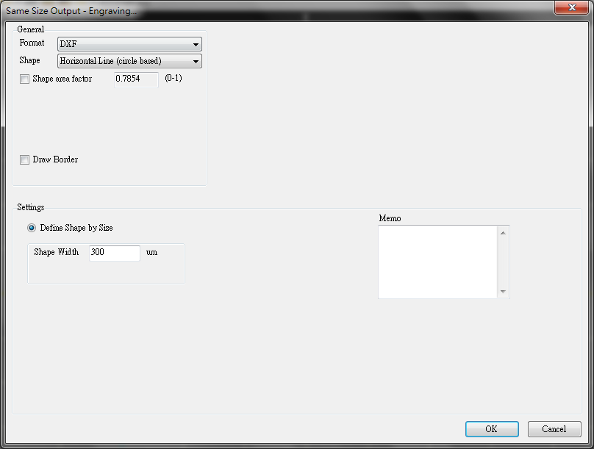
0.1 | 560 | 641 | 721 | 901 | 1081 | 1262 | 1442 | 1622 | 1802 | 1983 | 2163 | 2343 | 2523 | 2704 | 2884 | 3064 | 3244 | 3425 | 3605 | 3785 | 3965 | 4146 | 4326 | 4506 | 4686 | 4867 | 5047 | 5227 | 5407 | 5588 | 5768 | 5948 | 6128 | 6309 | 6489 | 6669 | 6849 | 7030 | 7210
0.09 | 391 | 586 | 782 | 977 | 1172 | 1368 | 1563 | 1759 | 1954 | 2150 | 2345 | 2540 | 2736 | 2931 | 3126 | 3322 | 3517 | 3712 | 3908 | 4104 | 4299 | 4494 | 4690 | 4885 | 5081 | 5276 | 5471 | 5667 | 5862 | 6058 | 6253 | 6449 | 6644 | 6839 | 7035 | 7230 | 7426 | 7621 | 7816
0.08 | 427 | 640 | 853 | 1067 | 1280 | 1493 | 1707 | 1920 | 2133 | 2347 | 2560 | 2773 | 2987 | 3200 | 3413 | 3627 | 3840 | 4053 | 4267 | 4480 | 4693 | 4907 | 5120 | 5333 | 5547 | 5760 | 5973 | 6187 | 6400 | 6613 | 6827 | 7040 | 7253 | 7467 | 7680 | 7893 | 8107 | 8320 | 8533
0.07 | 470 | 705 | 940 | 1175 | 1510 | 1645 | 1880 | 2115 | 2350 | 2585 | 2820 | 3055 | 3289 | 3524 | 3759 | 3994 | 4229 | 4464 | 4699 | 4934 | 5169 | 5404 | 5639 | 5874 | 6109 | 6344 | 6579 | 6814 | 7049 | 7284 | 7519 | 7754 | 7989 | 8224 | 8459 | 8694 | 8929 | 9164 | 9398
0.06 | 524 | 785 | 1047 | 1309 | 1571 | 1833 | 2094 | 2356 | 2618 | 2880 | 3142 | 3403 | 3665 | 3927 | 4189 | 4451 | 4712 | 4974 | 5236 | 5498 | 5760 | 6021 | 6283 | 6545 | 6807 | 7069 | 7330 | 7592 | 7854 | 8116 | 8378 | 8640 | 8901 | 9163 | 9425 | 9687 | 9949 | 10210 | 10472
0.05 | 593 | 889 | 1185 | 1482 | 1778 | 2074 | 2371 | 2667 | 2963 | 3260 | 3556 | 3852 | 4149 | 4445 | 4742 | 5038 | 5334 | 5630 | 5927 | 6224 | 6521 | 6816 | 7113 | 7409 | 7705 | 8001 | 8297 | 8594 | 8890 | 9186 | 9483 | 9779 | 10075 | 10372 | 10668 | 10966 | 11260 | 11557 | 11853
0.04 | 686 | 1029 | 1372 | 1716 | 2059 | 2402 | 2745 | 3088 | 3431 | 3774 | 4117 | 4460 | 4804 | 5147 | 5490 | 5833 | 6176 | 6519 | 6862 | 7205 | 7549 | 7892 | 8235 | 8578 | 8921 | 9264 | 9607 | 9950 | 10293 | 10637 | 10980 | 11323 | 11666 | 12009 | 12352 | 12695 | 13038 | 13381 | 13725
0.03 | 823 | 1235 | 1647 | 2058 | 2470 | 2882 | 3293 | 3705 | 4117 | 4528 | 4940 | 5352 | 5763 | 6175 | 6587 | 6998 | 7410 | 7821 | 8233 | 8645 | 9056 | 9468 | 9880 | 10291 | 10703 | 11115 | 11526 | 11938 | 12350 | 12762 | 13174 | 13586 | 13997 | 14409 | 14821 | 15232 | 15644 | 16056 | 16467
0.02 | 1053 | 1580 | 2107 | 2633 | 3160 | 3687 | 4213 | 4740 | 5267 | 5793 | 6320 | 6847 | 7373 | 7900 | 8437 | 8953 | 9480 | 10006 | 10533 | 11060 | 11586 | 12113 | 12640 | 13166 | 13693 | 14220 | 14746 | 15273 | 15800 | 16326 | 16853 | 17380 | 17906 | 18433 | 18960 | 19486 | 20013 | 20540 | 21066
0.01 | 1572 | 2359 | 3145 | 3931 | 4717 | 5504 | 6290 | 7076 | 7862 | 8649 | 9435 | 10221 | 11007 | 11793 | 12580 | 13366 | 14152 | 14938 | 15724 | 16510 | 17297 | 18083 | 18869 | 19655 | 20441 | 21228 | 22014 | 22801 | 23587 | 24373 | 25159 | 25945 | 26731 | 27518 | 28304 | 29090 | 29876 | 30662 | 31449
* 表格中的數字表示在特定 Shape Width 和密度下的線間距 (um)
* 當密度大於0.7854，線段將會重疊

Shape Width
(um)
Shape Width
(um)
Shape Width
(um)
Density
Density
Density
Spacing Table II
 | 200 | 300 | 400 | 500 | 600 | 700 | 800 | 900 | 1000 | 1100 | 1200 | 1300 | 1400 | 1500 | 1600 | 1700 | 1800 | 1900 | 2000 | 2100 | 2200 | 2300 | 2400 | 2500 | 2600 | 2700 | 2800 | 2900 | 3000 | 3100 | 3200 | 3300 | 3400 | 3500 | 3600 | 3700 | 3800 | 3900 | 4000
1 | 200 | 300 | 400 | 500 | 600 | 700 | 800 | 900 | 1000 | 1100 | 1200 | 1300 | 1400 | 1500 | 1600 | 1700 | 1800 | 1900 | 2000 | 2100 | 2200 | 2300 | 2400 | 2500 | 2600 | 2700 | 2800 | 2900 | 3000 | 3100 | 3200 | 3300 | 3400 | 3500 | 3600 | 3700 | 3800 | 3900 | 4000
0.9 | 200 | 300 | 400 | 500 | 600 | 700 | 800 | 900 | 1000 | 1100 | 1200 | 1300 | 1400 | 1500 | 1600 | 1700 | 1800 | 1900 | 2000 | 2100 | 2200 | 2300 | 2400 | 2500 | 2600 | 2700 | 2800 | 2900 | 3000 | 3100 | 3200 | 3300 | 3400 | 3500 | 3600 | 3700 | 3800 | 3900 | 4000
0.8 | 200 | 300 | 400 | 500 | 600 | 700 | 800 | 900 | 1000 | 1100 | 1200 | 1300 | 1400 | 1500 | 1600 | 1700 | 1800 | 1900 | 2000 | 2100 | 2200 | 2300 | 2400 | 2500 | 2600 | 2700 | 2800 | 2900 | 3000 | 3100 | 3200 | 3300 | 3400 | 3500 | 3600 | 3700 | 3800 | 3900 | 4000
0.7854 | 200 | 300 | 400 | 500 | 600 | 700 | 800 | 900 | 1000 | 1100 | 1200 | 1300 | 1400 | 1500 | 1600 | 1700 | 1800 | 1900 | 2000 | 2100 | 2200 | 2300 | 2400 | 2500 | 2600 | 2700 | 2800 | 2900 | 3000 | 3100 | 3200 | 3300 | 3400 | 3500 | 3600 | 3700 | 3800 | 3900 | 4000
0.7 | 212 | 318 | 424 | 530 | 636 | 741 | 847 | 953 | 1059 | 1165 | 1271 | 1377 | 1483 | 1589 | 1695 | 1801 | 1907 | 2013 | 2118 | 2224 | 2330 | 2436 | 2542 | 2648 | 2754 | 2860 | 2966 | 3072 | 3178 | 3284 | 3390 | 3496 | 3601 | 3707 | 3813 | 3919 | 4025 | 4131 | 4237
0.6 | 230 | 344 | 458 | 572 | 686 | 801 | 915 | 1030 | 1144 | 1259 | 1373 | 1487 | 1602 | 1716 | 1831 | 1945 | 2059 | 2174 | 2288 | 2403 | 2517 | 2631 | 2746 | 2860 | 2975 | 3089 | 3203 | 3318 | 3432 | 3547 | 3661 | 3776 | 3890 | 4004 | 4119 | 4233 | 4348 | 4462 | 4576
0.5 | 251 | 376 | 502 | 627 | 752 | 877 | 1003 | 1128 | 1253 | 1379 | 1504 | 1629 | 1755 | 1880 | 2005 | 2131 | 2256 | 2381 | 2507 | 2632 | 2757 | 2883 | 3008 | 3133 | 3259 | 3384 | 3509 | 3635 | 3760 | 3885 | 4011 | 4136 | 4261 | 4387 | 4512 | 4637 | 4763 | 4888 | 5013
0.4 | 280 | 420 | 560 | 701 | 841 | 981 | 1121 | 1261 | 1401 | 1541 | 1681 | 1822 | 1962 | 2102 | 2242 | 2382 | 2522 | 2662 | 2802 | 2943 | 3083 | 3223 | 3363 | 3503 | 3643 | 3783 | 3923 | 4064 | 4204 | 4344 | 4484 | 4624 | 4764 | 4904 | 5044 | 5185 | 5325 | 5465 | 5605
0.3 | 323 | 485 | 647 | 809 | 971 | 1133 | 1294 | 1456 | 1618 | 1780 | 1942 | 2103 | 2265 | 2427 | 2589 | 2751 | 2912 | 3074 | 3236 | 3398 | 3560 | 3721 | 3883 | 4045 | 4207 | 4369 | 4530 | 4692 | 4854 | 5016 | 5178 | 5339 | 5501 | 5663 | 5825 | 5987 | 6148 | 6310 | 6472
0.2 | 396 | 595 | 793 | 991 | 1189 | 1387 | 1585 | 1783 | 1982 | 2180 | 2380 | 2576 | 2774 | 2972 | 3171 | 3369 | 3567 | 3765 | 3963 | 4161 | 4360 | 4556 | 4756 | 4954 | 5152 | 5350 | 5549 | 5747 | 5945 | 6143 | 6341 | 6539 | 6738 | 6936 | 7134 | 7332 | 7530 | 7728 | 7927
0.1 | 760 | 941 | 1121 | 1401 | 1681 | 1962 | 2242 | 2522 | 2802 | 3083 | 3363 | 3643 | 3923 | 4204 | 4484 | 4764 | 5044 | 5325 | 5605 | 5885 | 6165 | 6446 | 6726 | 7006 | 7286 | 7567 | 7847 | 8127 | 8407 | 8688 | 8968 | 9248 | 9528 | 9809 | 10089 | 10369 | 10649 | 10930 | 11210
0.09 | 591 | 886 | 1182 | 1477 | 1772 | 2068 | 2363 | 2659 | 2954 | 3250 | 3545 | 3840 | 4136 | 4431 | 4726 | 5022 | 5317 | 5612 | 5908 | 6204 | 6499 | 6794 | 7090 | 7385 | 7681 | 7976 | 8271 | 8567 | 8862 | 9158 | 9453 | 9749 | 10044 | 10339 | 10635 | 10930 | 11226 | 11521 | 11816
0.08 | 627 | 940 | 1253 | 1567 | 1880 | 2193 | 2507 | 2820 | 3133 | 3447 | 3760 | 4073 | 4387 | 4700 | 5013 | 5327 | 5640 | 5953 | 6267 | 6580 | 6893 | 7207 | 7520 | 7833 | 8147 | 8460 | 8773 | 9087 | 9400 | 9713 | 10027 | 10340 | 10653 | 10967 | 11280 | 11593 | 11907 | 12220 | 12533
0.07 | 670 | 1005 | 1340 | 1675 | 2110 | 2345 | 2680 | 3015 | 3350 | 3685 | 4020 | 4355 | 4689 | 5024 | 5359 | 5694 | 6029 | 6364 | 6699 | 7034 | 7369 | 7704 | 8039 | 8374 | 8709 | 9044 | 9379 | 9714 | 10049 | 10384 | 10719 | 11054 | 11389 | 11724 | 12059 | 12394 | 12729 | 13064 | 13398
0.06 | 724 | 1085 | 1447 | 1809 | 2171 | 2533 | 2894 | 3256 | 3618 | 3980 | 4342 | 4703 | 5065 | 5427 | 5789 | 6151 | 6512 | 6874 | 7236 | 7598 | 7960 | 8321 | 8683 | 9045 | 9407 | 9769 | 10130 | 10492 | 10854 | 11216 | 11578 | 11940 | 12301 | 12663 | 13025 | 13387 | 13749 | 14110 | 14472
0.05 | 793 | 1189 | 1585 | 1982 | 2378 | 2774 | 3171 | 3567 | 3963 | 4360 | 4756 | 5152 | 5549 | 5945 | 6342 | 6738 | 7134 | 7530 | 7927 | 8324 | 8721 | 9116 | 9513 | 9909 | 10305 | 10701 | 11097 | 11494 | 11890 | 12286 | 12683 | 13079 | 13475 | 13872 | 14268 | 14666 | 15060 | 15457 | 15853
0.04 | 886 | 1329 | 1772 | 2216 | 2659 | 3102 | 3545 | 3988 | 4431 | 4874 | 5317 | 5760 | 6204 | 6647 | 7090 | 7533 | 7976 | 8419 | 8862 | 9305 | 9749 | 10192 | 10635 | 11078 | 11521 | 11964 | 12407 | 12850 | 13293 | 13737 | 14180 | 14623 | 15066 | 15509 | 15952 | 16395 | 16838 | 17281 | 17725
0.03 | 1023 | 1535 | 2047 | 2558 | 3070 | 3582 | 4093 | 4605 | 5117 | 5628 | 6140 | 6652 | 7163 | 7675 | 8187 | 8698 | 9210 | 9721 | 10233 | 10745 | 11256 | 11768 | 12280 | 12791 | 13303 | 13815 | 14326 | 14838 | 15350 | 15862 | 16374 | 16886 | 17397 | 17909 | 18421 | 18932 | 19444 | 19956 | 20467
0.02 | 1253 | 1880 | 2507 | 3133 | 3760 | 4387 | 5013 | 5640 | 6267 | 6893 | 7520 | 8147 | 8773 | 9400 | 10037 | 10653 | 11280 | 11906 | 12533 | 13160 | 13786 | 14413 | 15040 | 15666 | 16293 | 16920 | 17546 | 18173 | 18800 | 19426 | 20053 | 20680 | 21306 | 21933 | 22560 | 23186 | 23813 | 24440 | 25066
0.01 | 1772 | 2659 | 3545 | 4431 | 5317 | 6204 | 7090 | 7976 | 8862 | 9749 | 10635 | 11521 | 12407 | 13293 | 14180 | 15066 | 15952 | 16838 | 17724 | 18610 | 19497 | 20383 | 21269 | 22155 | 23041 | 23928 | 24814 | 25701 | 26587 | 27473 | 28359 | 29245 | 30131 | 31018 | 31904 | 32790 | 33676 | 34562 | 35449
* 表格中的數字表示在特定 Shape Width 和密度下的線間距 (um)

1. 根據實品組裝結果(加入擴散膜、菱鏡片後)，決定可容忍最大線間距為何
2. 根據刻線方式及刻線長度: 若為水平或垂直線，參考Table I 及 II。若為十字線，參考Table I 即可。
3. 決定設計稿可運用密度範圍
例: 可容忍最大線間距為3mm，刻線長度為1500um，只刻水平線，根據Table I，適用密度範圍為0.09~0.7854，根據Table II，適用密度範圍為0.2~0.7854，則可用密度範圍將為0.2~0.7854。

